listing
1) ENGLISH ITEM NAME (ex : OOOO machine) | 2)中文名称 | 3) MANUFACTUROR (ex : OOO company) | 4) MODEL NO (ex : abc-123) | 5)Serial number | 6)CN hs code | 7)VN hs code | 8)Material | 9) VOLTAGE (ex : 220V) | 10) CAPACITY (ex :1200KW) | 11) Manufacture date (yyyy-mm-dd) | 12) ORIGIN | 13) NEW or USED | 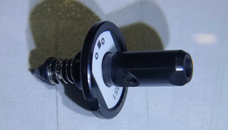 14) PICTURE (BEFORE PACKING) | 15) PICTURE (NAME PLATE or label) | 16)Quantity | 17)cost(RMB 13%VAT) | 18)cost(USD) | 19)Total cost(USD) | 20)CARTON NO. | 21)CTN QTY | 22)G.W(KGS) | 23)N.W(KGS) | 24)Package Size(CM) | 25)Part size(CM) | 26)应用范围 | 27)是否带电源
Nozzle | 吸嘴 | i-PULSE Co., LTD. | P052 |  |  |  | 五金+塑胶 |  |  | 2024 | JAPAN | NEW |  |  | 12 | 1440 |  |  | A8 | 1 | 0.6KG | 0.0034 | 29*21*16CM | 2.5*1.5*1.5 | SMT | NO
Nozzle | 吸嘴 | i-PULSE Co., LTD. | P053 |  |  |  | 五金+塑胶 |  |  | 2024 | JAPAN | NEW | 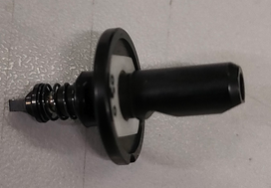 |  | 10 | 1680 |  |  |  |  |  | 0.0034 |  | 2.5*1.5*1.5 | SMT | NO
Nozzle | 吸嘴 | Shenzhen Daxing general Technology Co., LTD | N022 |  |  |  | 五金+塑胶 |  |  | 2024 | China | NEW | 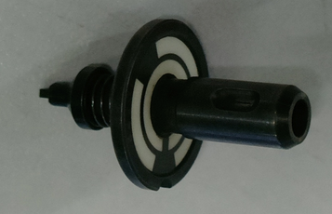 | 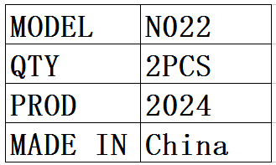 | 2 | 460 |  |  |  |  |  | 0.0034 |  | 2.5*1.5*1.5 | SMT | NO

